導入手順
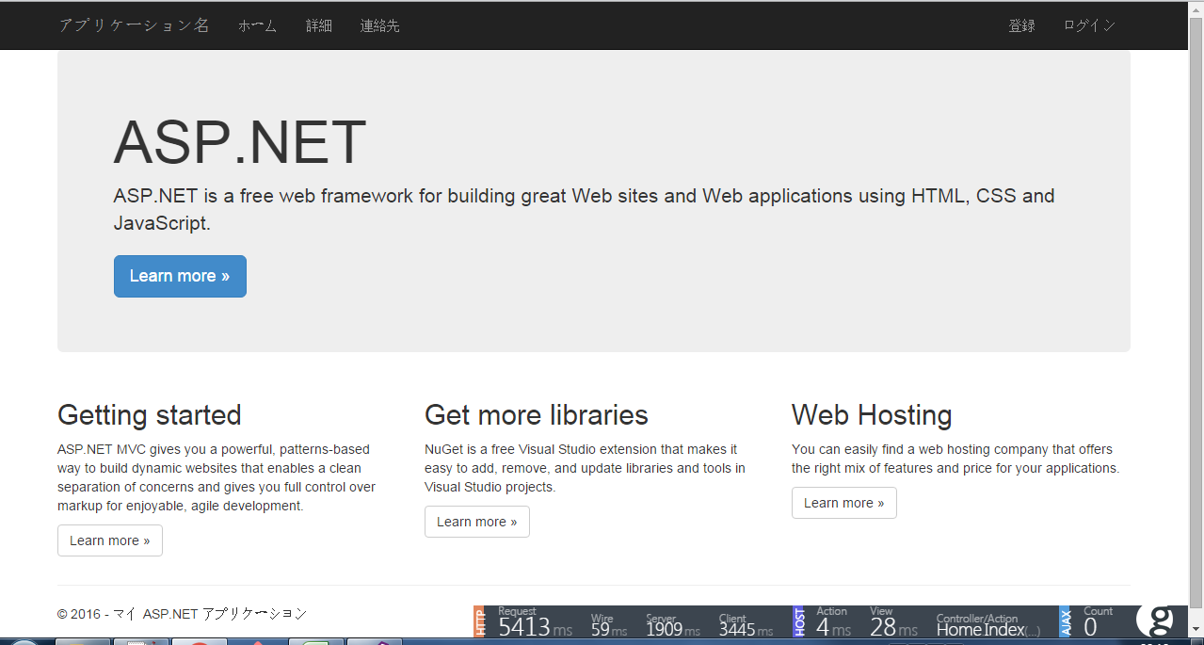
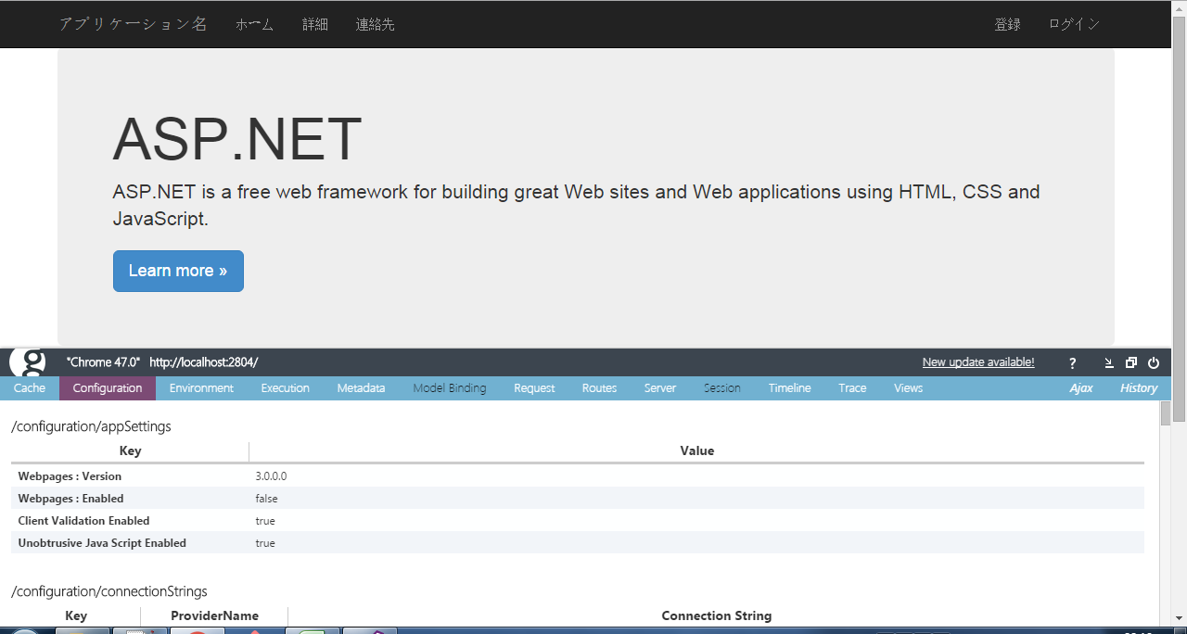
デフォルトでMVCプロジェクト作成

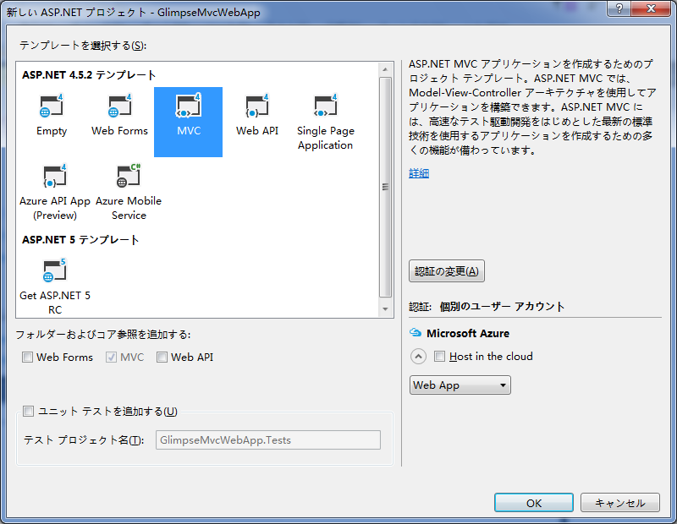

デフォルト作成されたページ

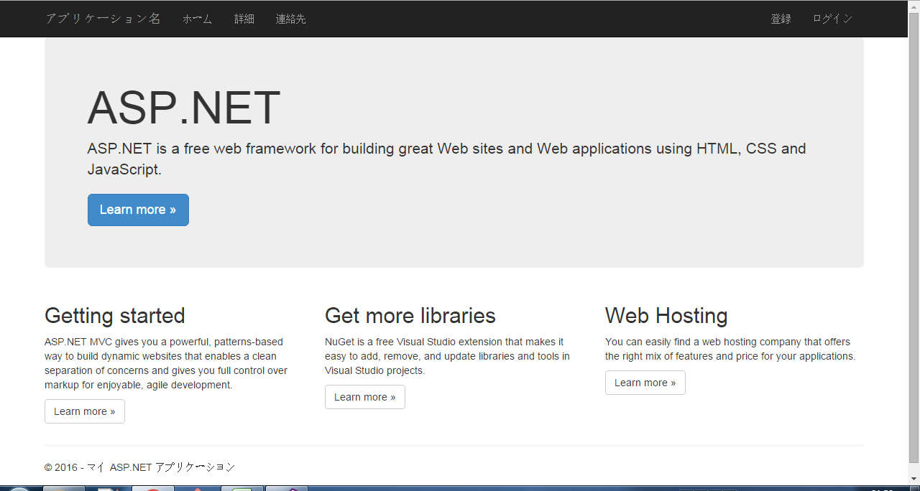

パッケージマネージャコンソールで

PM> Install-Package Glimpse.Mvc5

 | 関連のパッケージをインストールされる
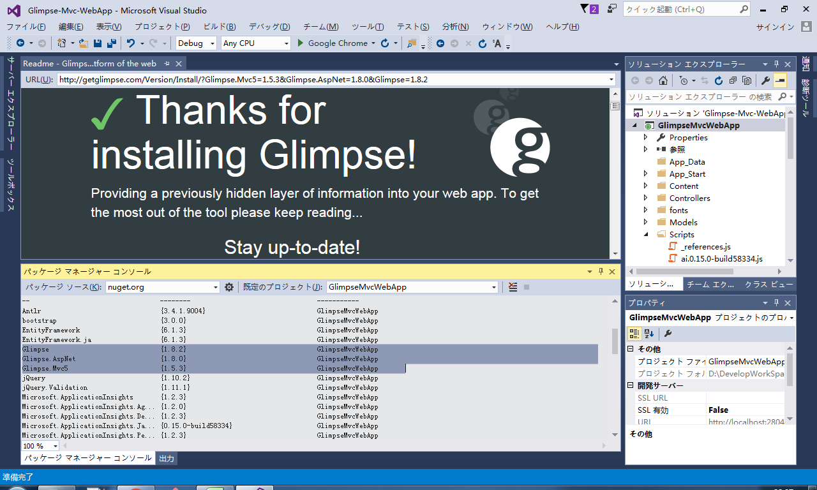

Glimpse の実行

まずはアプリケーションを実行 |  | localhost:2804
別のタブを開いて http://localhost:2804/Glimpse.axd と入力すると以下の様なページが表示されます。

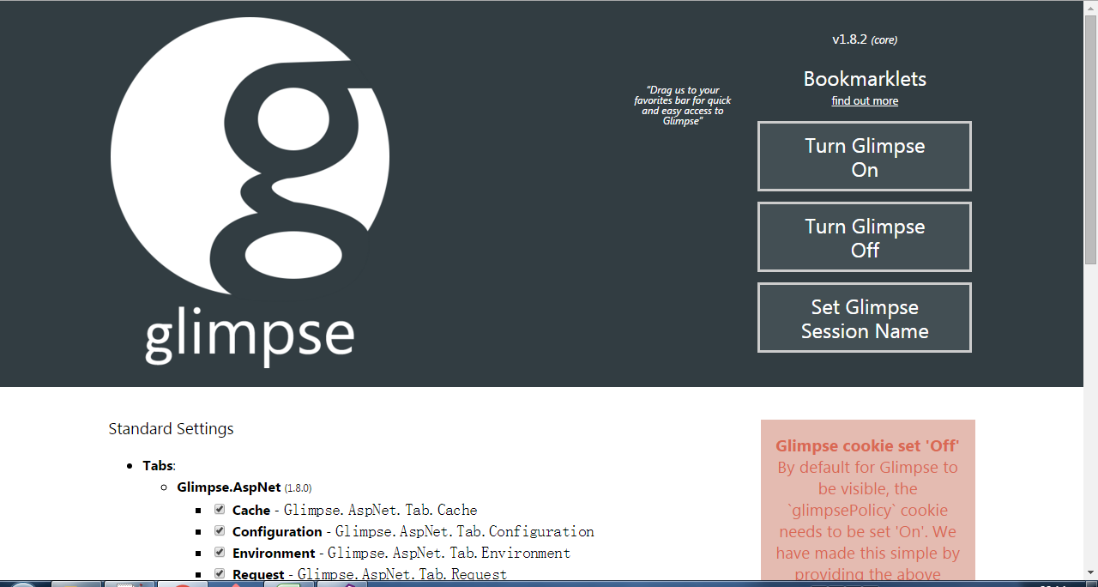

Turn Glimpse On"と書かれたボタンをクリック
 | ページ中段あたりに"Glimpse cookie set 'On'"と表示されれば OK です。
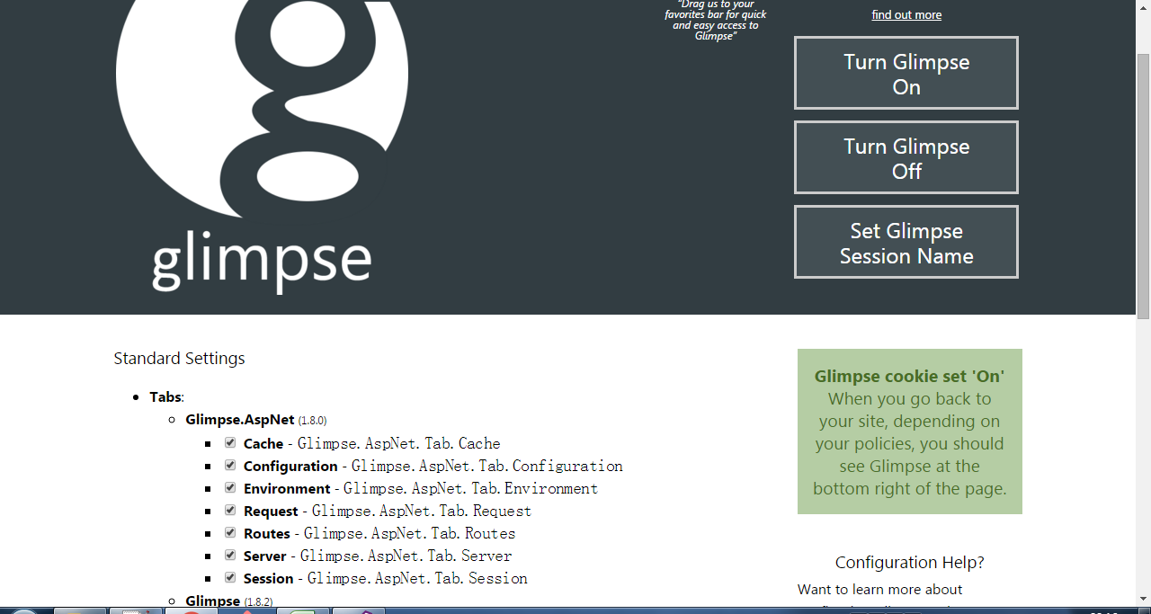

続いて、サンプルアプリケーションを開いているページに戻り、リロードします。
 | 右下に"g"とかかれたアイコンが見つかるはずです。(↑の赤丸で囲んでるとこ)

